Grafico 1
Gráfico 1 - Receitas anuais recebidas por fonte 2022-2025 (em milhões de dólares)
 | Imposto sobre a Produção de Petróleo | Bónus de Produção | Petróleo-Lucro do Estado | Imposto sobre Rendimento de Pessoas Colectivas | Total
2022 | 797,397.13 | - | - | - | 797,397.13
2023 | 25,784,828.66 | 2,000,000.00 | 45,582,992.19 | - | 73,367,820.85
2024 | 30,802,379.57 | 5,000,000.00 | 54,718,057.63 | - | 90,520,437.20
2025 | 31,671,434.51 | - | 56,460,636.27 | - | 88,132,070.78

Figura 1
Figura 1 - Conta Transitória: Saldo Inicial, Transferências e Saldo Final em 2025 (em milhões de dólares)

$ 131,04
Saldo
Conta Transitória
(2022-2024)
$ 31,49
Orçamento
FSM
$ 109,97
$ 77,71
Saldo
Conta Transitória
$ 88,13
Receitas Recebidas
Conta Transitória
Unidade: US$ Milhões
Transferências
Ano 2025

Figura 2
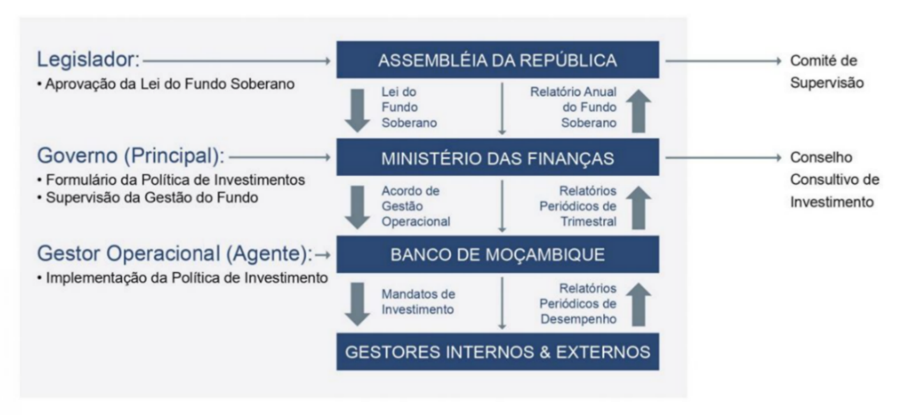
Figura 2 – Modelo de Governação

Figura 3
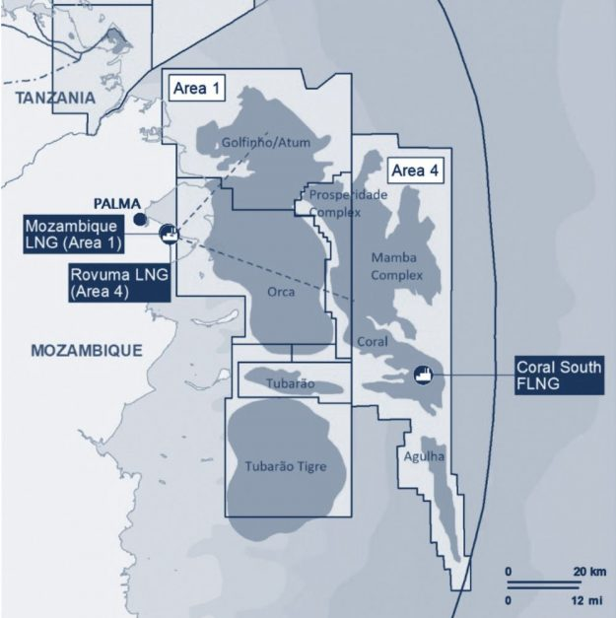
Figura 3 – Mapa das Áreas 1 e 4 e Projetos de GNL

Figura 4
Figura 4 – Linha do Tempo das Receitas de Gás
Etapa 1
Exploração de Gás
Moçambique procura reservas de gás natural no seu território, actualmente com o apoio de empresas internacionais.
Etapa 2
Contractação
O governo assina contractos com estas empresas, permitindo-lhes extrair gás em troca de royalties e impostos.
Etapa 3
Produção
O gás é extraído de poços subterrâneos e processado em uma forma utilizável.
Etapa 4
Cobrança de Receitas
O governo cobra receitas das empresas de gás sob a forma de impostos, royalties e outras taxas com base no volume de gás extraído.
Etapa 5
Alocação Orçamental
O governo aloca uma parte das receitas para o Orçamento do Estado e a outra parte é canalizada ao Fundo Soberano de Moçambique.

Figura 5
Figura 5 – Processo de cálculo e alocação das receitas projectadas GNL do Estado

Restante
60%
Or
çamento
Outubro
CFMP
Março
Estimativas de Volumes de GNL e Condensado
(90% previsão da Concessionária)
Orçamento do Estado (CUT-OE)
60%
Restante
CFMP
Março
Orçamento
Outubro
Preço Estimado do GNL e Condensado (Regras de Contrato de Venda)
Média Móvel do Preço do Petróleo
(Estimativa)
Receita Projectada do Projecto
Regras EPCC
Receita Projectada do Estado
Fundo Soberano (CUF)

Graficos 2 e 3
 | Gráfico 2 – Perfil de longo prazo do cenário base das receitas de GNL do Estado no âmbito do Quadro do FSM

 | Gráfico 3 - Perfil de longo prazo do cenário base para a alocação das receitas de GNL do Estado no âmbito do Quadro do FSM

 | Caso: 6 trens
 |  | 2023 | 2024 | 2025 | 2026 | 2027 | 2028 | 2029 | 2030 | 2031 | 2032 | 2033 | 2034 | 2035 | 2036 | 2037 | 2038 | 2039 | 2040 | 2041 | 2042 | 2043 | 2044 | 2045 | 2046 | 2047 | 2048 | 2049 | 2050 | 2051
Impostos e Bónus de Produção |  | 0.03 | 0.03 | 0.03 | 0.03 | 0.03 | 0.04 | 0.06 | 0.18 | 0.32 | 0.48 | 0.47 | 0.48 | 0.49 | 0.49 | 0.51 | 0.52 | 0.53 | 0.62 | 0.66 | 0.88 | 0.88 | 0.92 | 0.93 | 0.94 | 0.86 | 0.83 | 0.83 | 0.84 | 0.86
Petróleo Lucro |  | 0.04 | 0.04 | 0.05 | 0.05 | 0.05 | 0.07 | 0.10 | 0.18 | 0.38 | 0.49 | 0.50 | 0.52 | 0.53 | 0.52 | 0.55 | 0.56 | 1.01 | 1.41 | 2.60 | 2.32 | 3.08 | 3.32 | 3.31 | 3.38 | 3.11 | 2.99 | 4.30 | 3.80 | 3.88
IRPC |  | 0.00 | 0.00 | 0.00 | 0.00 | 0.00 | 0.00 | 0.00 | 0.00 | 0.00 | 0.00 | 0.00 | 0.00 | 0.17 | 1.55 | 1.87 | 2.17 | 2.15 | 2.05 | 2.06 | 2.60 | 3.31 | 3.51 | 3.51 | 3.56 | 3.29 | 3.16 | 2.75 | 2.38 | 2.43
 |  | 0.07 | 0.07 | 0.07 | 0.07 | 0.07 | 0.11 | 0.16 | 0.36 | 0.70 | 0.97 | 0.98 | 1.00 | 1.18 | 2.55 | 2.93 | 3.25 | 3.70 | 4.09 | 5.32 | 5.81 | 7.27 | 7.74 | 7.75 | 7.89 | 7.26 | 6.99 | 7.89 | 7.02 | 7.16

Transferência ao orçamento |  | 0.04 | 0.04 | 0.04 | 0.04 | 0.04 | 0.06 | 0.10 | 0.22 | 0.42 | 0.58 | 0.59 | 0.60 | 0.71 | 1.53 | 1.76 | 1.62 | 1.85 | 2.05 | 2.66 | 2.90 | 3.64 | 3.87 | 3.87 | 3.94 | 3.63 | 3.49 | 3.94 | 3.51 | 3.58
Transferência ao fundo |  | 0.03 | 0.03 | 0.03 | 0.03 | 0.03 | 0.04 | 0.06 | 0.15 | 0.28 | 0.39 | 0.39 | 0.40 | 0.47 | 1.02 | 1.17 | 1.62 | 1.85 | 2.05 | 2.66 | 2.90 | 3.64 | 3.87 | 3.87 | 3.94 | 3.63 | 3.49 | 3.94 | 3.51 | 3.58
 |  | 0.07 | 0.07 | 0.07 | 0.07 | 0.07 | 0.11 | 0.16 | 0.36 | 0.70 | 0.97 | 0.98 | 1.00 | 1.18 | 2.55 | 2.93 | 3.25 | 3.70 | 4.09 | 5.32 | 5.81 | 7.27 | 7.74 | 7.75 | 7.89 | 7.26 | 6.99 | 7.89 | 7.02 | 7.16

Tabela 5 e Gráfico 4
Tabela 5 - Receitas recebidas por fonte 2022-2025 (US$)
 | 2022 | 2023 | 2024 | 2025 | Total
Imposto sobre a Produção de Petróleo | 797,397.13 | 25,784,828.66 | 30,802,379.57 | 31,671,434.51 | 89,056,039.87
Bónus de Produção | - | 2,000,000.00 | 5,000,000.00 | - | 7,000,000.00
Petróleo-Lucro do Estado | - | 45,582,992.19 | 54,718,057.63 | 56,460,636.27 | 156,761,686.09
Imposto sobre Rendimento de Pessoas Colectivas | - | - | - | - | -
Total | 797,397.13 | 73,367,820.85 | 90,520,437.20 | 88,132,070.78 | 252,817,725.96
Nota: Dados IPP de Dez/22 a Mar/24 da Autoridade Tributária. A partir de Abr/2024, dados IPP da Conta Transitória.

Gráfico 4 - Receitas anuais recebidas por fonte 2022-2025 (em milhões de dólares)

Tabela 6 e Grafico 5
Tabela 6 – Receitas Recebidas Mensais por Fonte 2022-2025 (US$) |  |  |  |  |  | Gráfico 5 - Receitas mensais recebidas por fonte 2022-2025 (US$)
 | Imposto sobre a Produção de Petróleo | Bónus de Produção | Petróleo-Lucro do Estado | Imposto sobre Rendimento de Pessoas Colectivas | Total
Dec-22 | 797,397.13 | - | - | - | 797,397.13
Jan-23 | 1,449,871.36 | - | - | - | 1,449,871.36
Feb-23 | 388,632.82 | - | 3,869,656.27 | - | 4,258,289.09
Mar-23 | 1,193,023.73 | 2,000,000.00 | 2,906,293.90 | - | 6,099,317.63
Apr-23 | 3,337,491.68 | - | 3,218,999.03 | - | 6,556,490.71
May-23 | 1,867,135.80 | - | 4,841,773.77 | - | 6,708,909.57
Jun-23 | 2356241 | - | 4001419.83 | - | 6,357,660.83
Jul-23 | 538,396.05 | - | 1,180,815.33 | - | 1,719,211.38
Aug-23 | 2,214,246.36 | - | 4,095,262.39 | - | 6,309,508.75
Sep-23 | 2,487,534.21 | - | 4,055,462.11 | - | 6,542,996.32
Oct-23 | 3,370,809.91 | - | 5,683,746.73 | - | 9,054,556.64
Nov-23 | 3,080,314.31 | - | 5,548,395.38 | - | 8,628,709.69
Dec-23 | 3501131.43 | - | 6181167.45 | - | 9,682,298.88
Jan-24 | 2,568,982.42 | - | 4,858,195.78 | - | 7,427,178.20
Feb-24 | 2,348,362.94 | - | 5,163,565.85 | - | 7,511,928.79
Mar-24 | 2,147,709.56 | - | 2,984,270.00 | - | 5,131,979.56
Apr-24 | 2,565,643.67 | - | 4,452,549.37 | - | 7,018,193.04
May-24 | 2,023,876.20 | - | 4,572,713.74 | - | 6,596,589.94
Jun-24 | 2842054.39 | - | 3311154.46 | - | 6,153,208.85
Jul-24 | 2,308,733.58 | - | 4,544,336.55 | - | 6,853,070.13
Aug-24 | 3,189,926.79 | 5,000,000.00 | 5,566,952.67 | - | 13,756,879.46
Sep-24 | 2,821,773.62 | - | 5,085,015.95 | - | 7,906,789.57
Oct-24 | 3,268,573.40 | - | 5,803,333.17 | - | 9,071,906.57
Nov-24 | 2,888,829.85 | - | 4,400,671.16 | - | 7,289,501.01
Dec-24 | 1827913.15 | - | 3975298.93 | - | 5,803,212.08
Jan-25 | 3,222,679.57 | - | 6,016,457.27 | - | 9,239,136.84
Feb-25 | 3,176,590.34 | - | 5,472,632.74 | - | 8,649,223.08
Mar-25 | 2,766,107.36 | - | 4,377,407.02 | - | 7,143,514.38
Apr-25 | 3,108,288.25 | - | 6,020,667.78 | - | 9,128,956.03
May-25 | 2,225,545.73 | - | 4,851,832.63 | - | 7,077,378.36
Jun-25 | 2175800.52 | - | 1828633.79 | - | 4,004,434.31
Jul-25 | 2,474,744.87 | - | 5,482,945.17 | - | 7,957,690.04
Aug-25 | 2,757,805.33 | - | 5,250,366.86 | - | 8,008,172.19
Sep-25 | 2,777,376.10 | - | 3,656,236.87 | - | 6,433,612.97
Oct-25 | 2,077,145.59 | - | 4,699,688.47 | - | 6,776,834.06
Nov-25 | 2,769,812.78 | - | 3,895,835.46 | - | 6,665,648.24
Dec-25 | 2,139,538.07 | - | 4,907,932.21 | - | 7,047,470.28
Total | 89,056,039.87 | 7,000,000.00 | 156,761,686.09 | - | 252,817,725.96
Nota: Dados IPP de Dez/22 a Mar/24 da Autoridade Tributária. A partir de Abr/2024, dados IPP da Conta Transitória.

Figura 6
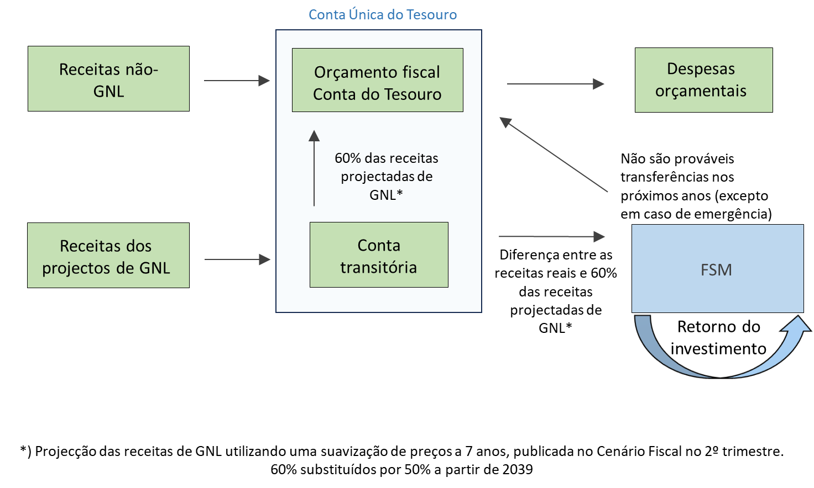
Figura 6 - Planejamento do Orçamento de Receitas e o papel do FSM

Anexo 1
Anexo 1 - Relatórios mensais

ETAPA 1: Calcular o valor devido pelas concessionárias
Rastrear cargas de GNL e condensado
Calcular receitas a partir dos volumes e preços
Calcular Imposto de Produção e Lucro do Petróleo devido

Analisar os comprovativos de pagamento enviados pelas Concessionárias.
Reconciliar os pagamentos declarados com as obrigações fiscais calculadas.
ETAPA 2: Reconciliação do valor pago pelas concessionárias.

ETAPA 3: Reconciliação do valor recebido na Conta Transitória
Verificar todos os recibos registados na Conta Transitória
Reconciliar os registos de recibos com os pagamentos fiscais esperados

ETAPA 4: Introduzir os dados reconciliados no Relatório Mensal
$
Elaborar o relatório mensal utilizando dados de receitas totalmente conciliados.
Publicar o relatório no website do FSM para acesso público.

